2021_03_data
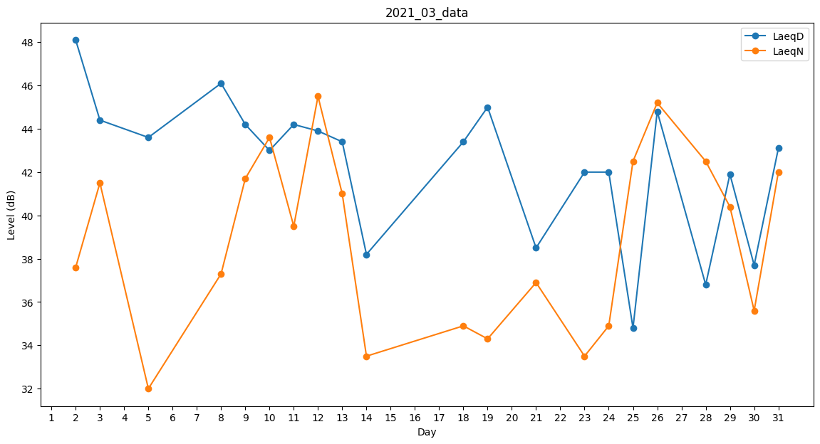
Day | LaeqD | LaeqN
1 | 0 | 33.5
2 | 48.1 | 37.6
3 | 44.4 | 41.5
4 | 39.1 | 0
5 | 43.6 | 32
6 | 0 | 0
7 | 0 | 34.9
8 | 46.1 | 37.3
9 | 44.2 | 41.7
10 | 43 | 43.6
11 | 44.2 | 39.5
12 | 43.9 | 45.5
13 | 43.4 | 41
14 | 38.2 | 33.5
15 | 36.7 | 0
16 | 0 | 37.8
17 | 36.7 | 0
18 | 43.4 | 34.9
19 | 45 | 34.3
20 | 0 | 0
21 | 38.5 | 36.9
22 | 45.3 | 0
23 | 42 | 33.5
24 | 42 | 34.9
25 | 34.8 | 42.5
26 | 44.8 | 45.2
27 | 0 | 40.9
28 | 36.8 | 42.5
29 | 41.9 | 40.4
30 | 37.7 | 35.6
31 | 43.1 | 42

